Лист1
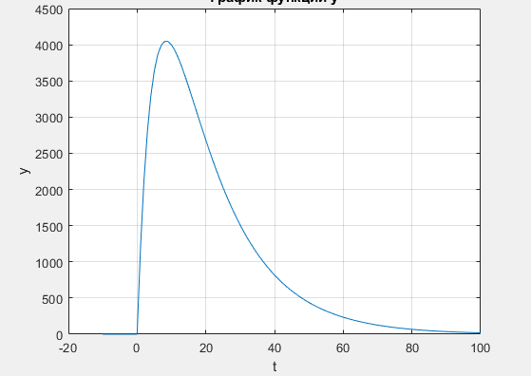
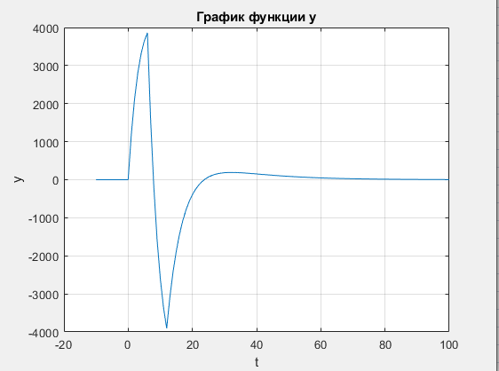
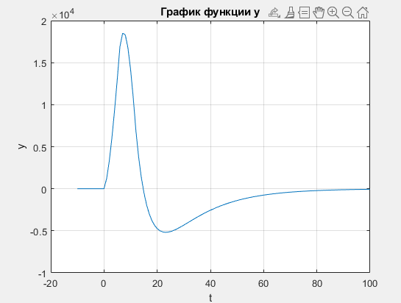
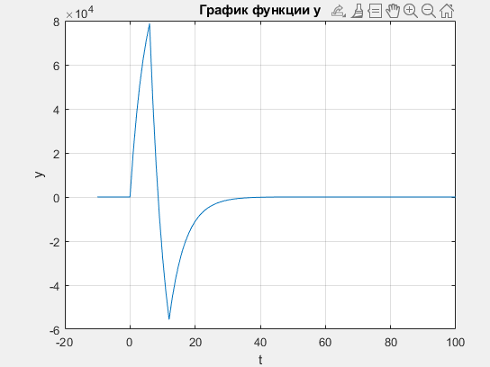
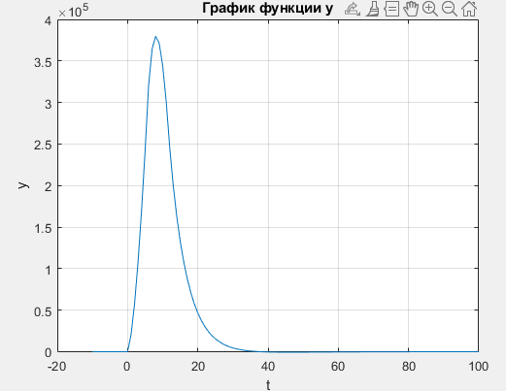
 | 0 | 0 | 0 | 1221 | 2147 | 2836 | 3334 | 3681 | 3907 | 4039 | 4095 | 4093 | 4047 | 3967 | 3862 | 3739 | 3603 | 3459 | 3311 | 3160 | 3009 | 2860 | 2714 | 2572 | 2435 | 2302 | 2175 | 2053 | 1937 | 1826 | 1721 | 1621 | 1527 | 1437 | 1353 | 1273 | 1197 | 1126 | 1059 | 996 | 936 | 880 | 827 | 778 | 731 | 687 | 645 | 607 | 570 | 536 | 503 | 473 | 444 | 417 | 392 | 368 | 346 | 325 | 305 | 287 | 270 | 253 | 238 | 224 | 210 | 197 | 185 | 174 | 164 | 154 | 144 | 136 | 127 | 120 | 112 | 106 | 99 | 93 | 88 | 82 | 77 | 73 | 68 | 64 | 60 | 57 | 53 | 50 | 47 | 44 | 41 | 39 | 36 | 34 | 32 | 30 | 28 | 27 | 25 | 24 | 22 | 21 | 20 | 18 | 17 | 16 | 15 | 14 | 13 | 13 | 12 | 11 | 10 | 10 | 9 | 9 | 8 | 8 | 7 | 7 | 6 | 6 | 6 | 5 | 5 | 5 | 4 | 4

 | 0 | 0 | 0 | 1221 | 2147 | 2836 | 3334 | 3681 | 3907 | 1597 | -199 | -1579 | -2621 | -3395 | -3952 | -3118 | -2440 | -1891 | -1449 | -1093 | -808 | -579 | -397 | -253 | -140 | -51 | 19 | 72 | 112 | 141 | 162 | 177 | 186 | 191 | 193 | 193 | 190 | 186 | 180 | 175 | 167 | 160 | 154 | 147 | 140 | 132 | 126 | 120 | 113 | 106 | 100 | 95 | 90 | 83 | 79 | 74 | 71 | 66 | 62 | 60 | 56 | 53 | 49 | 47 | 44 | 40 | 37 | 36 | 34 | 31 | 29 | 29 | 27 | 25 | 22 | 22 | 21 | 18 | 19 | 16 | 17 | 15 | 14 | 14 | 11 | 13 | 11 | 10 | 10 | 9 | 9 | 7 | 7 | 7 | 6 | 6 | 6 | 6 | 6 | 6 | 5 | 5 | 5 | 3 | 3 | 2 | 3 | 2 | 1 | 4 | 3 | 3 | 2 | 3 | 3 | 1 | 1 | 2 | 2 | 1 | 1 | 1 | 2 | 0 | 1 | 1 | 1 | 1
 | 0 | 0 | 0 | 1221 | 3368 | 6204 | 9538 | 13219 | 17126 | 18723 | 18524 | 16945 | 14324 | 10929 | 6977 | 3859 | 1419 | -472 | -1921 | -3014 | -3822 | -4401 | -4798 | -5051 | -5191 | -5242 | -5223 | -5151 | -5039 | -4898 | -4736 | -4559 | -4373 | -4182 | -3989 | -3796 | -3606 | -3420 | -3240 | -3065 | -2898 | -2738 | -2584 | -2437 | -2297 | -2165 | -2039 | -1919 | -1806 | -1700 | -1600 | -1505 | -1415 | -1332 | -1253 | -1179 | -1108 | -1042 | -980 | -920 | -864 | -811 | -762 | -715 | -671 | -631 | -594 | -558 | -524 | -493 | -464 | -435 | -408 | -383 | -361 | -339 | -318 | -300 | -281 | -265 | -248 | -233 | -219 | -205 | -194 | -181 | -170 | -160 | -150 | -141 | -132 | -125 | -118 | -111 | -105 | -99 | -93 | -87 | -81 | -75 | -70 | -65 | -60 | -57 | -54 | -52 | -49 | -47 | -46 | -42 | -39 | -36 | -34 | -31 | -28 | -27 | -26 | -24 | -22 | -21 | -20 | -19 | -17 | -17 | -16 | -15 | -14 | -13
 | 0 | 0 | 0 | 20757 | 37720 | 51580 | 62882 | 72115 | 79638 | 44275 | 15340 | -8319 | -27612 | -43391 | -56255 | -46029 | -37621 | -30728 | -25105 | -20502 | -16750 | -13665 | -11150 | -9099 | -7431 | -6058 | -4919 | -3999 | -3247 | -2642 | -2144 | -1727 | -1397 | -1126 | -901 | -708 | -566 | -444 | -360 | -265 | -226 | -178 | -120 | -85 | -57 | -53 | -23 | 1 | 2 | -4 | 0 | 15 | 25 | -4 | 11 | 5 | 28 | 14 | 12 | 40 | 32 | 37 | 22 | 37 | 33 | 9 | -2 | 18 | 20 | 3 | 0 | 29 | 24 | 17 | -9 | 13 | 18 | -12 | 23 | -9 | 24 | 7 | 5 | 19 | -18 | 27 | 6 | 0 | 10 | 3 | 12 | -13 | -6 | 1 | -9 | -3 | 3 | 9 | 15 | 21 | 10 | 15 | 20 | -9 | -6 | -20 | -1 | -15 | -30 | 22 | 9 | 12 | -2 | 17 | 20 | -11 | -10 | 8 | 10 | -5 | -4 | -3 | 15 | -17 | 0 | 1 | 2 | 3
 | 0 | 0 | 0 | 20757 | 58477 | 110057 | 172939 | 245054 | 324692 | 368967 | 384307 | 375988 | 348376 | 304985 | 248730 | 202701 | 165080 | 134352 | 109247 | 88745 | 71995 | 58330 | 47180 | 38081 | 30650 | 24592 | 19673 | 15674 | 12427 | 9785 | 7641 | 5914 | 4517 | 3391 | 2490 | 1782 | 1216 | 772 | 412 | 147 | -79 | -257 | -377 | -462 | -519 | -572 | -595 | -594 | -592 | -596 | -596 | -581 | -556 | -560 | -549 | -544 | -516 | -502 | -490 | -450 | -418 | -381 | -359 | -322 | -289 | -280 | -282 | -264 | -244 | -241 | -241 | -212 | -188 | -171 | -180 | -167 | -149 | -161 | -138 | -147 | -123 | -116 | -111 | -92 | -110 | -83 | -77 | -77 | -67 | -64 | -52 | -65 | -71 | -70 | -79 | -82 | -79 | -70 | -55 | -34 | -24 | -9 | 11 | 2 | -4 | -24 | -25 | -40 | -70 | -48 | -39 | -27 | -29 | -12 | 8 | -3 | -13 | -5 | 5 | 0 | -4 | -7 | 8 | -9 | -9 | -8 | -6 | -3

y

d
p
r
s

